ТС3
№ п/п | Наименование материалов | Ед.изм | Кол-во | ООО "ЭлектроЭнергетика"

 |  |  |  | Стоимость работ |  |  | Стоимость материалов |  |  | Всего
 |  |  |  | Цена за единицу без НДС | ИТОГО без НДС | ИТОГО с НДС | Цена за единицу без НДС | ИТОГО без НДС | ИТОГО с НДС | без НДС | с НДС
1 | 2 | 3 | 4 | 5 | 6 | 7
 | 131-23-ТС2. Переустройство трубопровода теплоснабжения
 | Земляные работы. Устройство траншей
1 | Разработка сухого грунта механизированным способом | м3 | 388.07 | 308.75 | 119,816.61 | 143,779.93 |  |  |  | 119,816.61 | 143,779.93
2 | Доработка грунта в траншее вручную | м3 | 12.00 | 1,688.15 | 20,257.80 | 24,309.36 |  |  |  | 20,257.80 | 24,309.36
3 | Устройство песчаного основания h=0,15м под трубы вручную | м3 | 9.82 | 1,310.05 | 12,864.69 | 15,437.63 |  |  |  | 12,864.69 | 15,437.63
3.1 | Песок природный средний | м3 | 10.80 |  |  |  | 1,191.30 | 12,868.42 | 15,442.10 | 12,868.42 | 15,442.10
4 | Устройство подсыпки из песка в траншее | м3 | 32.15 | 1,311.00 | 42,148.65 | 50,578.38 |  |  |  | 42,148.65 | 50,578.38
4.1 | Песок природный средний | м3 | 35.37 |  |  |  | 1,191.30 | 42,130.32 | 50,556.38 | 42,130.32 | 50,556.38
5 | Обсыпка из песка вручную | м3 | 116.08 | 1,311.00 | 152,180.88 | 182,617.06 |  |  |  | 152,180.88 | 182,617.06
5.1 | Песок природный средний | м3 | 127.69 |  |  |  | 1,191.30 | 152,114.71 | 182,537.65 | 152,114.71 | 182,537.65
6 | Обратная засыпка грунтом бульдозером | м3 | 241.06 | 118.75 | 28,625.88 | 34,351.06 |  |  |  | 28,625.88 | 34,351.06
7 | Уплотнение грунта пневматическими трамбовками | м3 | 241.06 | 188.10 | 45,343.39 | 54,412.07 |  |  |  | 45,343.39 | 54,412.07
 | Прочие работы
8 | Погрузка лишнего грунта в автосамосвалы | т | 302.12 | 308.75 | 93,279.55 | 111,935.46 |  |  |  | 93,279.55 | 111,935.46
 | Земляные работы. Устройство котлована
9 | Разработка сухого грунта механизированным способом | м3 | 59.75 | 308.75 | 18,447.81 | 22,137.37 |  |  |  | 18,447.81 | 22,137.37
10 | Доработка грунта в траншее вручную | м3 | 1.85 | 1,688.15 | 3,123.08 | 3,747.70 |  |  |  | 3,123.08 | 3,747.70
11 | Устройство песчаного основания h=0,15м под трубы вручную | м3 | 2.01 | 1,310.05 | 2,633.20 | 3,159.84 |  |  |  | 2,633.20 | 3,159.84
11.1 | Песок природный средний | м3 | 2.21 |  |  |  | 1,191.30 | 2,633.96 | 3,160.75 | 2,633.96 | 3,160.75
12 | Засыпка песком с последующи уплотнением | м3 | 11.32 | 1,311.00 | 14,840.52 | 17,808.62 |  |  |  | 14,840.52 | 17,808.62
12.1 | Песок природный средний | м3 | 12.45 |  |  |  | 1,191.30 | 14,834.07 | 17,800.88 | 14,834.07 | 17,800.88
 | Прочие работы
13 | Погрузка лишнего грунта в автосамосвалы | т | 117.04 | 308.75 | 36,136.10 | 43,363.32 |  |  |  | 36,136.10 | 43,363.32
 | Гидроизоляция ж/б плиты
14 | Обмазка битумной мастикой ж/б конструкций в два слоя | м2 | 19.27 | 299.76 | 5,776.38 | 6,931.66 |  |  |  | 5,776.38 | 6,931.66
14.1 | Битумная мастика Технониколь №24 | кг | 26.98 |  |  |  | 296.40 | 7,996.28 | 9,595.54 | 7,996.28 | 9,595.54
 | Устройство ж/б плиты
15 | Устройство бетонной подготовки | м3 | 8.73 | 6,596.56 | 57,587.97 | 69,105.56 |  |  |  | 57,587.97 | 69,105.56
15.1 | Бетон В7,5 | м3 | 8.90 |  |  |  | 4,807.00 | 42,804.41 | 51,365.29 | 42,804.41 | 51,365.29
16 | Устройство ж/б плиты | м3 | 26.68 | 12,960.39 | 345,783.21 | 414,939.85 |  |  |  | 345,783.21 | 414,939.85
16.1 | Бетон В30, W6, F200 | м3 | 23.40 |  |  |  | 5,196.50 | 121,598.10 | 145,917.72 | 121,598.10 | 145,917.72
16.2 | Арматура d10-А-III, А400С | кг | 962.00 |  |  |  | 80.75 | 77,681.50 | 93,217.80 | 77,681.50 | 93,217.80
16.3 | Арматура 8-А-I, А400 | кг | 125.00 |  |  |  | 80.75 | 10,093.75 | 12,112.50 | 10,093.75 | 12,112.50
 | Устройство сборного канала
17 | Устройство ж/б лотков Л11-15/2 | шт. | 6 | 5,928.00 | 35,568.00 | 42,681.60 |  |  |  | 35,568.00 | 42,681.60 | цена из тс трансбордер
17.1 | Лоток Л11-15/2 | шт. | 6 |  |  |  | 16,810.25 | 100,861.50 | 121,033.80 | 100,861.50 | 121,033.80 | цена из тс трансбордер
18 | Устройство сборных железобетонных плит П12-15д | шт. | 24 | 1,482.00 | 35,568.00 | 42,681.60 |  |  |  | 35,568.00 | 42,681.60 | цена из тс трансбордер
18.1 | Плита П12д-15 | шт. | 24 |  |  |  | 4,891.55 | 117,397.20 | 140,876.64 | 117,397.20 | 140,876.64 | цена из тс трансбордер
19 | Заделка стыков и швов лотков и плит цементным раствором М100 | м3 | 0.018 | 6,266.06 | 112.79 | 135.35 |  |  |  | 112.79 | 135.35
19.1 | Цементный раствор М100 | м3 | 0.018 |  |  |  | 3,895.00 | 71.51 | 85.81 | 71.51 | 85.81
20 | Устройство гидроизоляции сборного канала праймером Технониколь в один слой | м2 | 90.20 | 144.40 | 13,024.88 | 15,629.86 |  |  |  | 13,024.88 | 15,629.86
20.1 | Праймер Технониколь | л | 33.83 |  |  |  | 237.50 | 8,034.63 | 9,641.56 | 8,034.63 | 9,641.56
21 | Устройство гидроизоляции сборного канала мастикой битумной Технониколь | м2 | 90.20 | 299.76 | 27,038.35 | 32,446.02 |  |  |  | 27,038.35 | 32,446.02
21.1 | Мастика битумная Технониколь | кг | 63.14 |  |  |  | 296.40 | 18,714.70 | 22,457.64 | 18,714.70 | 22,457.64
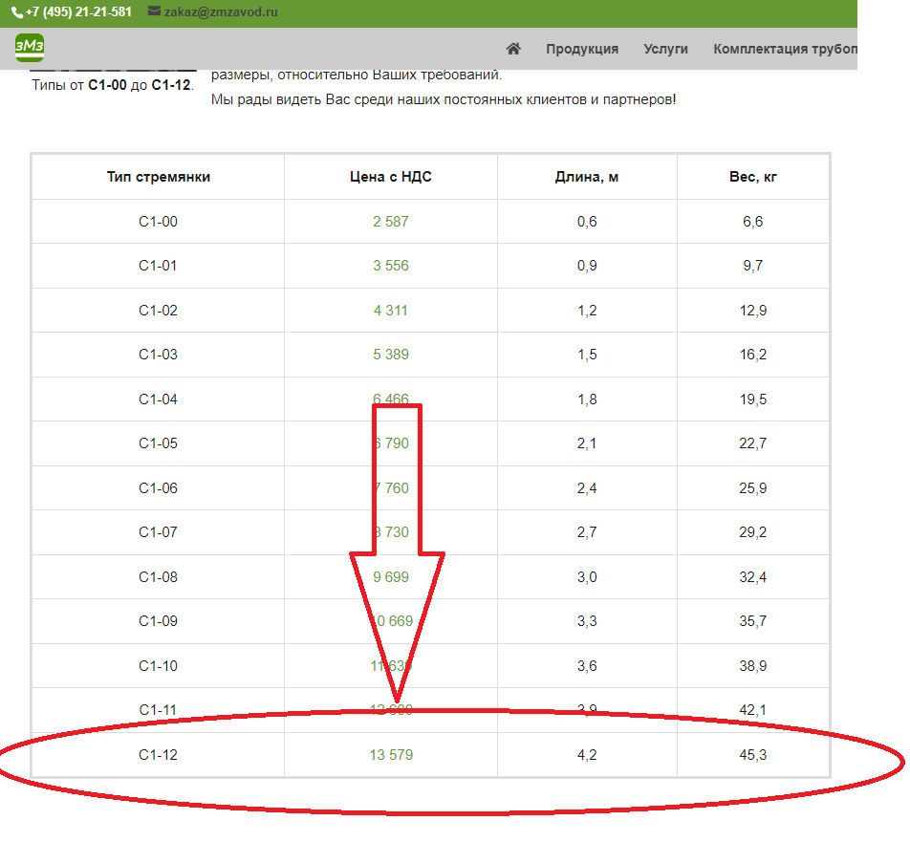
 | Устройство ж/б колодцев
22 | Устройство кольца стенового КС20.18Б | м3 | 1.02 | 17,265.68 | 17,610.99 | 21,133.19 |  |  |  | 17,610.99 | 21,133.19
22.1 | Кольцо стеновое КС20.18Б (1,02м3/шт.) | шт. | 1 |  |  |  | 14,873.33 | 14,873.33 | 17,848.00 | 14,873.33 | 17,848.00 | цена по счету
23 | Устройство плиты 4ПП 20-2 с отверстием Д700 | м3 | 0.51 | 17,265.68 | 8,805.50 | 10,566.60 |  |  |  | 8,805.50 | 10,566.60
23.1 | Плита 4ПП 20-2 с отверстием Д700 (0,51м3/шт.) | шт. | 1 |  |  |  | 13,934.17 | 13,934.17 | 16,721.00 | 13,934.17 | 16,721.00 | цена по счету
24 | Устройство кольца колодезного К-7-9 | м3 | 0.28 | 17,265.68 | 4,834.39 | 5,801.27 |  |  |  | 4,834.39 | 5,801.27
24.1 | Кольцо колодезное К-7-9 (0,14м3/шт.) | шт. | 2 |  |  |  | 4,267.94 | 8,535.88 | 10,243.06 | 8,535.88 | 10,243.06 | цена по счету
25 | Устройство плиты ПК-15 | м3 | 0.27 | 17,265.68 | 4,661.73 | 5,594.08 |  |  |  | 4,661.73 | 5,594.08
25.1 | Плита ПК-15 (0,27м3/шт.) | шт. | 1 |  |  |  | 5,177.50 | 5,177.50 | 6,213.00 | 5,177.50 | 6,213.00 | цена из тс трансбордер
26 | Устройство водоприёмного колодца ВГ-15 | м3 | 1.15 | 17,265.68 | 19,855.53 | 23,826.64 |  |  |  | 19,855.53 | 23,826.64
26.1 | Водоприёмный колодец ВГ-15 | шт. | 1 |  |  |  | 14,212.00 | 14,212.00 | 17,054.40 | 14,212.00 | 17,054.40 | цена из тс трансбордер
27 | Устройство плиты ОП-1 | м3 | 1.24 | 17,265.68 | 21,409.44 | 25,691.33 |  |  |  | 21,409.44 | 25,691.33
27.1 | Плита ОП-1 (0,62м3/шт.) | шт. | 2 |  |  |  | 5,538.50 | 11,077.00 | 13,292.40 | 11,077.00 | 13,292.40
28 | Устройство люков | шт. | 2 | 2,625.42 | 5,250.84 | 6,301.01 |  |  |  | 5,250.84 | 6,301.01
28.1 | Люк чугунный | шт. | 2 |  |  |  | 8,645.00 | 17,290.00 | 20,748.00 | 17,290.00 | 20,748.00
29 | Устройство лестницы | шт. | 2 | 3,050.45 | 6,100.90 | 7,321.08 |  |  |  | 6,100.90 | 7,321.08
29.1 | Лестница С1 | кг | 58.2 |  |  |  | 3,195.00 | 185,949.00 | 223,138.80 | 185,949.00 | 223,138.80 | золотая
30 | Огрунтовка металлических поверхностей за один раз | м2 | 1.98 | 144.40 | 285.91 | 343.09 |  |  |  | 285.91 | 343.09 | цена из трансбордер
30.1 | Грунтовка ГФ-021 | кг | 0.30 |  |  |  | 149.15 | 44.30 | 53.16 | 44.30 | 53.16
31 | Окраска металлических поверхностей за два слоя | м2 | 1.98 | 288.80 | 571.82 | 686.18 |  |  |  | 571.82 | 686.18 | цена из трансбордер
31.1 | Эмаль ПФ-115, серая | кг | 0.63 |  |  |  | 165.30 | 104.73 | 125.68 | 104.73 | 125.68
32 | Устройство гидроизоляции ж/б колодцев праймером Технониколь в один слой | м2 | 30.31 | 144.40 | 4,376.76 | 5,252.11 |  |  |  | 4,376.76 | 5,252.11
32.1 | Праймер Технониколь | л | 11.37 |  |  |  | 237.50 | 2,700.38 | 3,240.46 | 2,700.38 | 3,240.46
33 | Устройство гидроизоляции ж/б колодцев мастикой битумной Технониколь | м2 | 30.31 | 299.76 | 9,085.73 | 10,902.88 |  |  |  | 9,085.73 | 10,902.88
33.1 | Мастика битумная Технониколь | кг | 21.22 |  |  |  | 296.40 | 6,288.72 | 7,546.46 | 6,288.72 | 7,546.46
 | Прокладка трубопровода
34 | Сверление отверстий в колодцах для устройства футляров | шт. | 12 | 2,390.20 | 28,682.40 | 34,418.88 |  |  |  | 28,682.40 | 34,418.88 | цена из тс трансбордер
35 | Устройство вертикальных футляров ф426х8 (подземная часть) | м | 5.36 | 2,175.65 | 11,661.48 | 13,993.78 |  |  |  | 11,661.48 | 13,993.78
35.1 | Труба ф426х8 | м | 5.47 |  |  |  | 7,500.00 | 41,004.00 | 49,204.80 | 41,004.00 | 49,204.80
36 | Устройство футляров (гильзы) ф426х8 для ввода труб в здание | м | 1.26 | 2,175.65 | 2,741.32 | 3,289.58 |  |  |  | 2,741.32 | 3,289.58
36.1 | Труба ф426х8 | м | 1.29 |  |  |  | 7,500.00 | 9,639.00 | 11,566.80 | 9,639.00 | 11,566.80
37 | Заделка проемов при проходе футляров (гильзы) Ф 426мм через стену здания | шт. | 2 | 8,327.42 | 16,654.84 | 19,985.81 |  |  |  | 16,654.84 | 19,985.81
38 | Заделка сальника при проходе труб через стенки Ф159мм колодца | шт. | 7 | 8,327.42 | 58,291.94 | 69,950.33 |  |  |  | 58,291.94 | 69,950.33
39 | Заделка сальника при проходе труб Ф159мм через стенки колодца ВК | шт. | 3 | 8,327.42 | 24,982.26 | 29,978.71 |  |  |  | 24,982.26 | 29,978.71
40 | Устройство сливной трубы стальной эл. св. 159х5 | м | 4.86 | 2,175.65 | 10,573.66 | 12,688.39 |  |  |  | 10,573.66 | 12,688.39
40.1 | Труба ф159х5-1-ППУ-ПЭ | м | 4.96 |  |  |  | 3,644.20 | 18,065.03 | 21,678.04 | 18,065.03 | 21,678.04
41 | Прокладка труб ф159х5-1-ППУ-ПЭ | м | 120 | 2,175.65 | 261,078.00 | 313,293.60 |  |  |  | 261,078.00 | 313,293.60
41.1 | Труба ф159х5-1-ППУ-ПЭ | м | 122.40 |  |  |  | 3,644.20 | 446,050.08 | 535,260.10 | 446,050.08 | 535,260.10
42 | Установка отвода 90°159х6 ППУ ПЭ | шт. | 8 | 4,223.70 | 33,789.60 | 40,547.52 |  |  |  | 33,789.60 | 40,547.52
42.1 | Отвод 90°159х6 ППУ ПЭ | шт. | 8 |  |  |  | 17,412.55 | 139,300.40 | 167,160.48 | 139,300.40 | 167,160.48
43 | Изоляция стыков ∅159/250 ППУ ПЭ | компл. | 28 | 2,358.65 | 66,042.20 | 79,250.64 |  |  |  | 66,042.20 | 79,250.64
43.1 | Комплект изоляции стыка в оцинкованной оболочке мастичный для ∅159/250 | компл. | 28 |  |  |  | 1,721.40 | 48,199.20 | 57,839.04 | 48,199.20 | 57,839.04
44 | Прокладка труб ф159х5-1-ППУ-ПЭ | м | 8.58 | 2,175.65 | 18,667.08 | 22,400.50 |  |  |  | 18,667.08 | 22,400.50
44.1 | Труба ф159х5-1-ППУ-ПЭ | м | 8.75 |  |  |  | 3,644.20 | 31,892.58 | 38,271.10 | 31,892.58 | 38,271.10
45 | Установка отвода 90°159х6 ППУ ПЭ | шт. | 6 | 4,223.70 | 25,342.20 | 30,410.64 |  |  |  | 25,342.20 | 30,410.64
45.1 | Отвод 90°159х6 ППУ ПЭ | шт. | 6 |  |  |  | 17,412.55 | 104,475.30 | 125,370.36 | 104,475.30 | 125,370.36
46 | Утепление трубы минераловатными матами МП-80 | м3 | 0.660 | 80,533.50 | 53,152.11 | 63,782.53 |  |  |  | 53,152.11 | 63,782.53
46.1 | Маты минераловатные t=50мм | м3 | 0.660 |  |  |  | 4,423.67 | 2,919.62 | 3,503.54 | 2,919.62 | 3,503.54 | цена по счету
47 | Огрунтовка металлических поверхностей за один раз | м2 | 11.45 | 144.40 | 1,653.38 | 1,984.06 |  |  |  | 1,653.38 | 1,984.06 | цена из трансбордер
47.1 | Грунтовка ГФ-021 | кг | 1.72 |  |  |  | 149.15 | 256.17 | 307.40 | 256.17 | 307.40
48 | Окраска металлических поверхностей за два слоя | м2 | 11.45 | 288.80 | 3,306.76 | 3,968.11 |  |  |  | 3,306.76 | 3,968.11 | цена из трансбордер
48.1 | Эмаль ПФ-115, серая | кг | 3.66 |  |  |  | 165.30 | 605.66 | 726.79 | 605.66 | 726.79
49 | Ультразвуковой контроль сварных соединений ф159 | шт. | 38 | 10,239.10 | 389,085.80 | 466,902.96 |  |  |  | 389,085.80 | 466,902.96 | дорого
50 | Врезка в существующие сети труба/труба | врезка | 2 |  | - | - |  |  |  | - | -
Итого |  |  |  |  | 2,218,712.31 | 2,662,454.77 |  | 1,852,429.11 | 2,222,914.93 | 4,071,141.42 | 4,885,369.70

